Funktion vaihto ohje
 | Funktion lisääminen Pivot- yhteenvetoon |  |  | Lisätään pivottiin toinen funktio
 |  |  |  | 1 | Ota uudestaan myynti ja vedä arvot- lokeroon
 |  |  |  | 2 | Arvot- lokerossa klikkaa funktiota hiiren vasemmalla
 |  |  |  | 3 | Valitse Arvokentän asetukset
 |  |  |  | 4 | Valitse toinen funktio
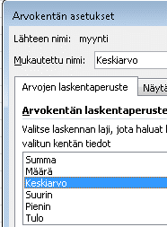
 |  |  |  | 5 | Vaihda nimi tarvittaessa ja hyväksy
 |  | Arvot
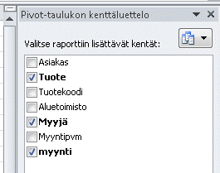
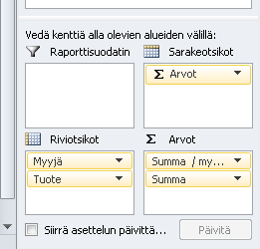
4 Muuta nimi
Myyjä | Tuote | Summa / myynti | Summa
Laakso | alasin | 20 | 20
 | jakoavain | 15 | 15
 | kaapin ovi | 15 | 15
 | meisseli | 15 | 15
Laakso Summa |  | 65 | 65
Muttila | alasin | 10 | 10
4 Valitse funktio
 | jakoavain | 5 | 5
 | kaapin ovi | 10 | 10
 | meisseli | 5 | 5
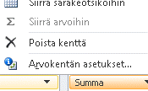
Muttila Summa |  | 30 | 30
Tasanpää | alasin | 13 | 13
 | jakoavain | 15 | 15
 | kaapin ovi | 5 | 5
 | meisseli | 5 | 5
3 Arvokentän asetukset
Tasanpää Summa |  | 38 | 38
2 Klikkaa funktiota hiiren vasemmalla
Kaikki yhteensä |  | 133 | 133

